Ejercicio 1
 |  |  |  |  |  |  |  |  | Metodo del Punto Fijo
 |  |  |  |  |  |  |  | Xi | G(Xi) | |E| | Condicion | La Raiz esta en: | 0.5665 | Esto es como obtener G(x)
Aplico Biseccion para encontrar intervalo |  |  |  |  |  | Verficio G(x) |  | 0.4 | 0.67032004604 | - | - |  |  |  | Estas son las condiciones de convergencia | Metodo en Gral
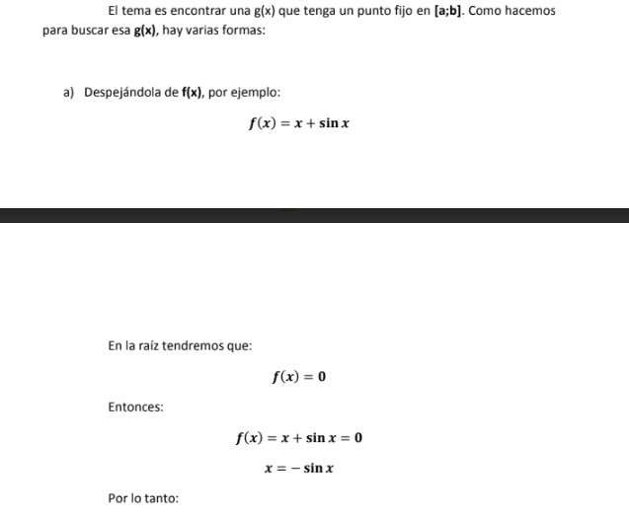
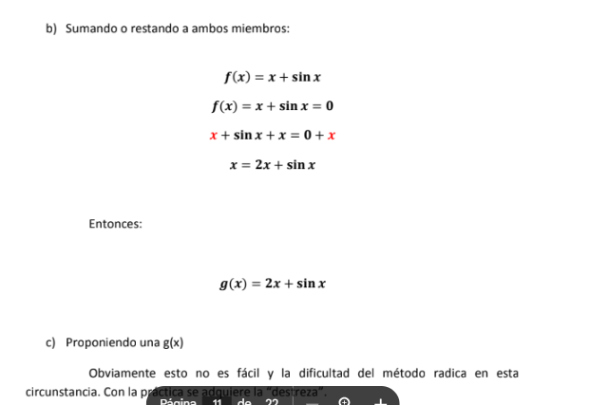
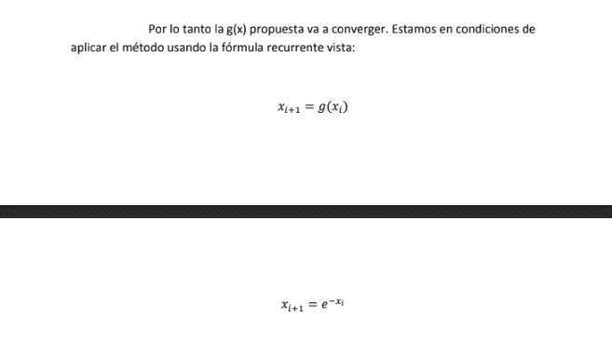
 |  |  |  |  |  |  |  | 0.67032004604 | 0.51154483369 | 0.15877521235 | No Raiz
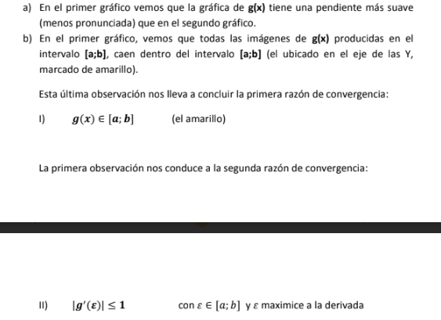
 | Metodo Biseccion |  |  |  |  | G(a) | 0.67032004604 | 0.51154483369 | 0.59956862919 | 0.088023795499 | No Raiz
Xi | F(Xi) | Tolerancia |  |  |  | G(b) | 0.44932896412 | 0.59956862919 | 0.54904842848 | 0.050520200704 | No Raiz
0.1 | 0.80483741804 | 0.001 |  |  |  | G´(e) | 0.67032004604 | 0.54904842848 | 0.57749908068 | 0.028450652195 | No Raiz
0.2 | 0.61873075308 |  | a= | 0.4 |  |  |  | 0.57749908068 | 0.56130037964 | 0.016198701042 | No Raiz
0.3 | 0.44081822068 |  | b= | 0.8 |  | 1ra: | Cumple | 0.56130037964 | 0.57046675796 | 0.0091663783198 | No Raiz
0.4 | 0.27032004604 |  |  |  |  | 2da: | Cumple | 0.57046675796 | 0.56526153679 | 0.0052052211628 | No Raiz
0.5 | 0.10653065971 |  |  |  |  |  |  | 0.56526153679 | 0.5682115191 | 0.0029499823084 | No Raiz
0.6 | -0.051188363906 |  |  |  | Conclusion= |  | Converge | 0.5682115191 | 0.56653777515 | 0.0016737439574 | No Raiz
0.7 | -0.20341469621 |  |  |  |  |  |  | 0.56653777515 | 0.56748680832 | 0.00094903317553 | Raiz
0.8 | -0.35067103588 |  |  |  |  |  |  | 0.56748680832 | 0.56694849999 | 0.00053830833114 | Raiz
0.9 | -0.49343034026 |  | PREGUNTARLE A AGUS LA POSIBILIDAD DE QUE ESTO ENTRE |  |  |  |  | 0.56694849999 | 0.56725377525 | 0.00030527525961 | Raiz
1 | -0.63212055883 |  | ADEMAS DE QUE OTRAS FORMAS SE PUEDE OBTENER G(x)
 |  |  | YYY PREGUNTAR CUAL ES EL CRITERIO PARA ELEGIR LOS INTERVALOS
 |  |  | PORQUE CON 0,5 y 0,6 NO ME FUNCIONA

